団体様共有用
明治大学教室貸出詳細ご確認シート

団体名
使用日

●地下駐車場利用希望 ※荷物搬入・搬出のみ。車高2.7m以下入構可能です。
 |  | あり |  | → | 車種 (乗用車/バン/トラック等) |  | 台数 |  | 駐車時間 |  |  | 運転者名 (業者名） |  |  |  | 備考
 |  |  |  |  | 例）トラック |  | １台 |  | 9～10時、15～16時 |  |  | めいじ運輸 |  |  |  | 荷物搬出入

 |  | なし

●１F正面自動扉開放希望
 | ※空調維持の都合上、～600人までは片側（防災センター側）のみ開放します。
 | ※防災センター前通用口は24時間開放です。
 | ※同日の別イベント等の兼ね合いで、希望がなくても開放、または、開放時間を延長する場合がございます。
 |  | あり |  | → | 開放希望時間をご記入ください。 |  |  |  |  |  | ： |  |  | ～ | ：
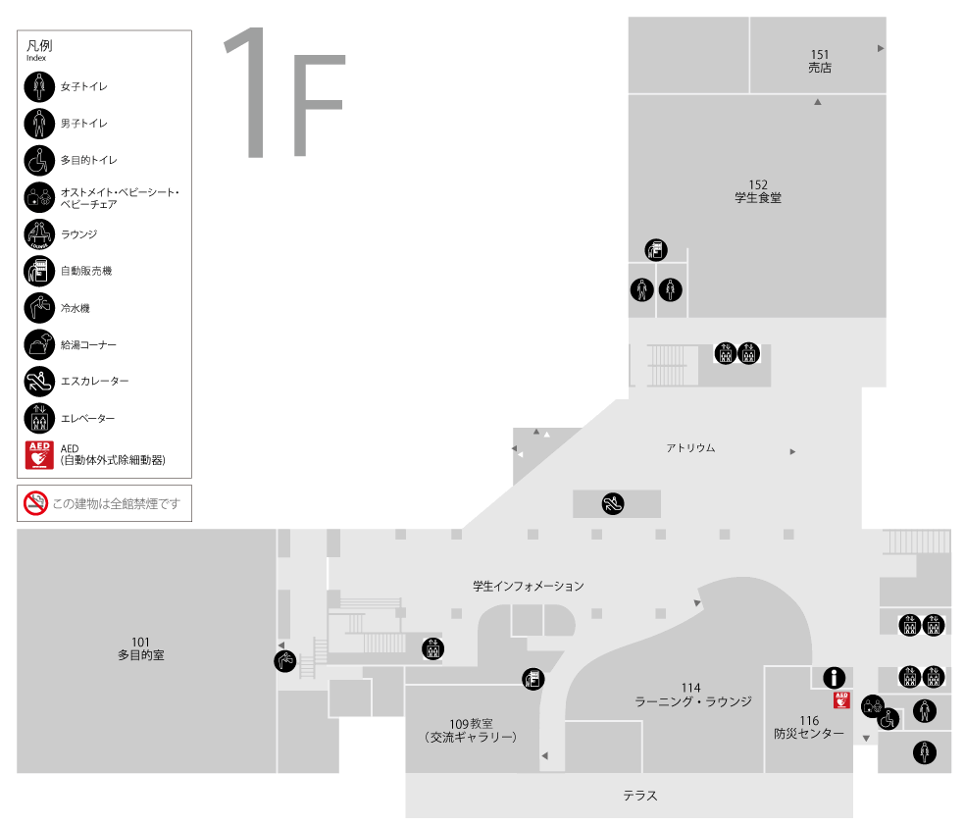
喫煙所前扉
正面自動扉
通用口※24時間開放
 |  | なし

●喫煙所前扉開放希望
 | ※同日の別イベント等の兼ね合いで、希望がなくても開放、または、開放時間を延長する場合がございます。
 | ※喫煙所横扉が閉まっていても、防災センター前、正面自動扉などから迂回すれば喫煙所をご利用いただけます。
 |  | あり |  | → | 開放希望時間： |  |  |  | ： |  |  | ～ | ：

 |  | なし
喫煙所
●ブラインド利用有無
 | 下記の教室は、廊下側のガラス張り壁面にブラインドを降ろすことができます。
 | ブラインドを使用する教室に〇をつけてください
 | 301 |  | 302 |  | 304 | 307 |  | 308 |  | 310
 | 402 |  | 403 |  | 404 | 405 |  | 406 |  | 411

●レイアウト変更希望
 | ※下記3か所のみ対応可。それ以外の教室は原則ご自身で設営・復元ください
 | ※通常レイアウト・推奨レイアウトはシートをご覧ください
 |  | 1F食堂
 |  |  | 希望レイアウト番号…
 |  |  | オリジナルレイアウト←別途ご提出ください
 |  | 6Fプレゼンスペース
 |  |  | パーテーション設置 |  |  |  |  | 全閉 |  |  | 3/4 |  |  | 1/2 |  | パーテーションなし
 |  |  | 希望レイアウト番号…
 |  |  | オリジナルレイアウト←別途ご提出ください
 |  | 14Fファカルティラウンジ（教職員のみ）
 |  |  | 希望レイアウト番号…
 |  |  | オリジナルレイアウト←別途ご提出ください

●特記事項

ﾌﾟﾚｾﾞﾝｽﾍﾟｰｽﾊﾟｰﾃｰｼｮﾝ位置確認用
高層棟6階プレゼンスペース レイアウト（通常）

 |  |  |  |  | 2024-05-27

 |  | ウッドデッキ側

全閉
3/4
半閉

柱 |  |  |  | 柱

 |  |  |  |  |  | 中庭側

 | 柱 |  |  | 柱

扉

通路側に天吊り式のパーテーション設置可能です。
扉は二か所あります。
全閉、3/4、1/2、または設置しない、を選ぶことができます。

 | 柱 |  |  | 柱 |  |  | 凡例

 |  |  |  |  |  |  | ・三角テーブル

 |  |  |  |  |  |  | ・カラー椅子

 | 柱 |  |  | 柱

 |  |  |  |  |  |  | ・ソファー

扉

 |  |  | 可動掲示板移動場所

 |  | 601セミナー室1

①【食堂】通常レイアウト
 | 柱 |  | 柱 | 柱

700

 |  |  |  |  |  | ←椅子2脚

1300
 |  |  |  |  |  | ←机2台（1セット）

2700
 |  |  |  |  | 出入口

1300
明大マート 出入口

 |  |  |  |  | 出入口

ポット・電子レンジ

1800
2500

 | 柱 |  | 柱 | 柱

1800

1600
900

給茶機・配膳台

1800
食事提供カウンター

1600

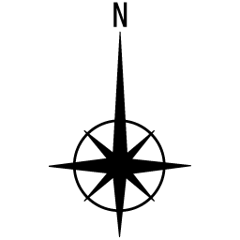
 |  | 柱

②【食堂】懇親会～30人
 | 柱 | 柱 | 柱

懇親会会場範囲

 |  |  |  | 出入口

明大マート 出入口

椅子置き場
（適宜設定します）
 |  |  |  | 出入口

ポット・電子レンジ

 | 柱 | 柱 | 柱

給茶機・配膳台

食事提供カウンター

 | 柱

③【食堂】懇親会~60人
椅子置き場
 | 柱 | 柱 | 柱

懇親会会場範囲

 |  |  |  | 出入口

明大マート 出入口

 |  |  |  | 出入口
椅子置き場
（適宜設定します）
ポット・電子レンジ

 | 柱 | 柱 | 柱

給茶機・配膳台

食事提供カウンター

 | 柱

④【食堂】懇親会~100人
椅子置き場
椅子置き場
 | 柱 | 柱 | 柱

 |  |  |  | 出入口
懇親会会場範囲
明大マート 出入口

椅子置き場
（適宜設定します）
 |  |  |  | 出入口

ポット・電子レンジ

 | 柱 | 柱 | 柱

給茶機・配膳台

食事提供カウンター

 | 柱

⑤【食堂】懇親会100人以上
椅子置き場
 | 柱 | 柱 | 柱

 |  |  |  | 出入口
懇親会会場範囲
明大マート 出入口
料理机用に適宜，移動。
椅子置き場
（適宜設定します）
 |  |  |  | 出入口

ポット・電子レンジ

 | 柱 | 柱 | 柱

給茶機・配膳台

食事提供カウンター

 | 柱

⑥【食堂】懇親会(着席用)
 | 柱 |  | 柱 | 柱

椅子置き場
700

料理置き場

 |  |  |  |  | 出入口

1300
明大マート 出入口

 |  |  |  |  | 出入口

ポット・電子レンジ

1800
2500

 | 柱 |  | 柱 | 柱

1800

1600
900

給茶機・配膳台

1800
食事提供カウンター

1600

 |  | 柱

⑧【ﾌﾟﾚｾﾞﾝ】懇親会～30人
高層棟6階プレゼンスペース レイアウト（通常）

 |  |  |  |  |  |  |  | 2024-05-27

 |  | ウッドデッキ側

長机
長机

柱 |  |  |  |  |  |  | 柱

 |  |  |  |  |  |  |  |  | 中庭側

長机
長机
 |  |  |  | 料理置き場

長机
長机

 | 柱 |  |  |  |  |  | 柱

 |  |  |  |  | ドリンクコーナー

 | 柱 |  |  |  |  |  | 柱 |  |  | 凡例

 |  |  |  |  |  |  |  |  |  | ・三角テーブル

 |  |  |  |  |  |  |  |  |  | ・カラー椅子

 | 柱 |  |  |  |  |  | 柱

 |  |  |  |  |  |  |  |  |  | ・ソファー

長机
 |  |  |  |  |  | 椅子・机置き場

 |  |  | 可動掲示板移動場所

 |  | 601セミナー室1

⑨【ﾌﾟﾚｾﾞﾝ】懇親会～60人
高層棟6階プレゼンスペース レイアウト（通常）

 |  |  |  |  |  |  |  | 2024-05-27

 |  | ウッドデッキ側

長机
長机

柱 |  |  |  |  |  |  | 柱

 |  |  |  |  |  |  |  |  | 中庭側

長机
長机

 |  |  |  | 料理置き場

長机
長机

 | 柱 |  |  |  |  |  | 柱

長机
長机

長机
長机

 | 柱 |  |  |  |  |  | 柱 |  |  | 凡例
 |  |  |  |  | ドリンクコーナー

 |  |  |  |  |  |  |  |  |  | ・三角テーブル

 |  |  |  |  |  |  |  |  |  | ・カラー椅子

 | 柱 |  |  |  |  |  | 柱

 |  |  |  |  |  |  |  |  |  | ・ソファー

長机
 |  |  |  |  |  | 椅子・机置き場

 |  |  | 可動掲示板移動場所

 |  | 601セミナー室1

⑩【ﾌﾟﾚｾﾞﾝ】懇親会60人以上
高層棟6階プレゼンスペース レイアウト（通常）

 |  |  |  |  |  |  | 2024-05-27

 |  | ウッドデッキ側

長机
長机

柱 |  |  |  |  |  | 柱

可動式掲示板移動場所
 |  |  |  |  |  |  |  | 中庭側

長机
長机

 |  |  | 料理置き場

長机
長机

 | 柱 |  |  |  |  | 柱

可動式掲示板移動場所
長机
長机

長机
長机

 | 柱 |  |  |  |  | 柱 |  |  | 凡例

長机
長机
可動式掲示板移動場所

 |  |  |  |  |  |  |  |  | ・三角テーブル

長机
長机
 |  |  |  |  |  |  |  |  | ・カラー椅子

 |  |  |  |  | ドリンクコーナー

 | 柱 |  |  |  |  | 柱

 |  |  |  |  |  |  |  |  | ・ソファー

長机
 |  |  |  | 椅子・机置き場

 |  | 601セミナー室1

⑪【ﾌｧｶﾙﾃｨ】通常レイアウト
14階ファカルティラウンジ 会場レイアウト

ソファ
TV
ソファ
受付カウンター

ソファ
ローテーブル
操作卓

ソファ
カウンター
〔ドリンクコーナー〕

ソファ

ソファ

ソファ
椅子
椅子
椅子
椅子
椅子
ソファ
テーブル
テーブル
テーブル
テーブル
 | ×40脚
椅子
椅子
椅子
椅子
椅子
椅子
椅子
椅子

テーブル
椅子
椅子
椅子
椅子
 |  |  | ×10台
椅子
椅子
椅子
椅子
テーブル
テーブル
テーブル
テーブル
椅子
椅子
椅子
椅子
椅子
椅子
椅子
椅子
ロー
テーブル

椅子
 |  | ×６台
椅子
椅子
椅子

ロー
テーブル
ロー
テーブル
ロー
テーブル
ロー
テーブル
ロー
テーブル
ロー
テーブル
 | 1人掛けソファ×８脚

ソファー

⑫【ﾌｧｶﾙﾃｨ】懇親会
14階ファカルティラウンジ 会場レイアウト | 2024-05-27
椅子
ソファ
TV
ソファ
壁※移動不可
受付カウンター
移動不可
ソファ
ローテーブル
操作卓
 |  |  | ×40脚 |  | 長机（貸出備品）
 |  |  |  |  |  | 180cm×45cm
 |  |  |  |  | →横4台・縦2台のロの字型ができる
テーブル
 |  |  |  |  | ※ファカルティ常設の椅子はくつろぎ仕様のため、長机使用の場合はパイプ椅子借用を推奨
ソファ
カウンター
〔ドリンクコーナー〕※移動不可
 |  |  |  | ×10台
ソファ

ソファ
長机（荷物置き）

ソファ
重量・配電の関係で
レイアウト変更ができません
ロー
テーブル
 |  |  |  | ×６台
ソファ
テーブル
テーブル
テーブル
テーブル
テーブル
テーブル
（一時置き）
ソファ
長机（荷物置き）
 |  | 1人掛けソファ×８脚

600ｃｍ

テーブル
（一時置き）
テーブル
（一時置き）
長机（荷物置き）
テーブル
（一時置き）
テーブル
（一時置き）

椅子
椅子
ロー
テーブル
ロー
テーブル
椅子
椅子
ロー
テーブル
ロー
テーブル
椅子
椅子
椅子
ロー
テーブル
ロー
テーブル
椅子
ソファー※移動不可

 |  | 椅子・ローテーブルは外へ
1100ｃｍ

